CADASTRO DE PRODUTO
IMAGEM | DESCRIÇÃO | CÓDIGO DO ITEM PARA O FORNECEDOR | QUANTIDADE EM ESTOQUE | Valor uni | Total
 | ROLO PARA MASSA ROUGE 40 CM | 563-993 | 178 | R$ 19.32 | R$ 3,438.96
 | ROLO PARA MASSA ROUGE 28 CM | 563-993 | 308 | R$ 15.99 | R$ 4,923.38
 | ROLO PARA MASSA BRANCO 28 CM | 563-19 | 30 | R$ 15.99 | R$ 479.55
 | CILINDRO JUNIOR VERMELHO 25 CM | 3543-998 | 160 | R$ 49.16 | R$ 7,866.00
 | PORTA GUARDANAPO INOX HORIZONTAL | 148-107 | 384 | R$ 11.10 | R$ 4,261.44
 | PORTA GUARDANAPO INOX HORIZONTAL | 148-106 | 384 | R$ 12.59 | R$ 4,835.52
 | PORTA CANUDO EPÓXI PRETO | 829-5 | 99 | R$ 12.54 | R$ 1,240.97
 | PORTA CANUDO INOX | 829-105 | 46 | R$ 14.55 | R$ 669.19
 | PORTA CANUDO EPÓXI BRANCO | 829-3 | 90 | R$ 13.69 | R$ 1,231.65
 | FURADO DE COCO | 1265 | 430 | R$ 6.33 | R$ 2,719.75
COR MARROM | THERMITA RETANGULAR 1,8 LITROS MARROM – COM DIVISÓRIA | 451-1073 | 480 | R$ 17.50 | R$ 8,401.44
 | THERMITA RETANGULAR 1,8 LITROS PRETO – COM DIVISÓRIA | 451-1067 | 132 | R$ 17.50 | R$ 2,310.40
 | TÁBUA PARA ESCAMAR PEIXE | 924 | 100 | R$ 8.74 | R$ 874.00
 | KIT FECHA BEM PASTEL AQUA BOREAL | 3978-1283 | 588 | R$ 8.04 | R$ 4,726.64
 | KIT FECHA BEM PASTEL PURPURA | 3978-1286 | 312 | R$ 8.04 | R$ 2,508.01
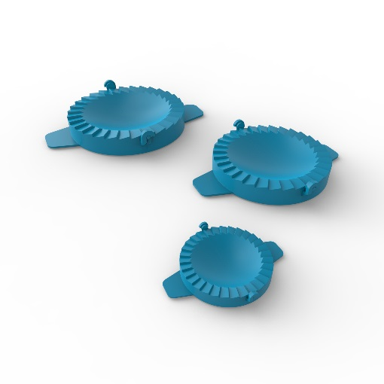 | KIT FECHA BEM PASTEL AZUL | 3978-1284 | 240 | R$ 8.04 | R$ 1,929.24
 | CANECO DE CHOPP ROSA NEON | 1315-1000 | 1080 | R$ 2.53 | R$ 2,732.40
 | CANECO DE CHOPP LARANJA NEON | 1315-1040 | 480 | R$ 2.53 | R$ 1,214.40
 | CANECO DE CHOPP AMARELO NEON | 1315-1001 | 560 | R$ 2.53 | R$ 1,416.80
 | BANDEJA FUNDA RETANGULAR 5 L- CINZA | 1591-1285 | 380 | R$ 6.44 | R$ 2,447.20
 | BANDEJA FUNDA RETANGULAR 5 L- BRANCO | 1591 - 29 | 240 | R$ 6.44 | R$ 1,545.60
 | PORTA GUARDANAPO HORIZONTAL - PRETO | 831 - 5 | 192 | R$ 13.00 | R$ 2,495.04
 | PORTA GUARDANAPO HORIZONTAL - BRANCO | 831 - 3 | 48 | R$ 13.00 | R$ 623.76
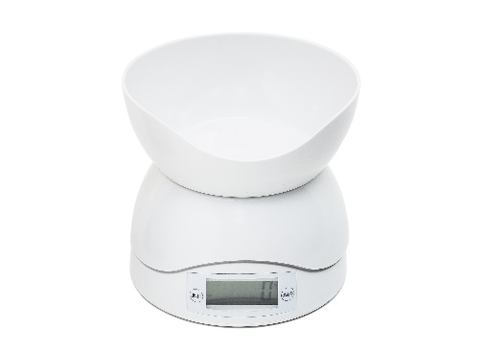 | BALANÇA ELETRONICA DE COZINHA | 3061-29 | 360 | R$ 44.85 | R$ 16,146.00
 |  |  | 7301 uni |  | R$ 81,037.33

